1.รวม
 | โครงการภายใต้เป้าหมายแผนแม่บทย่อย: 060201 เมืองมีระบบจัดการสิ่งแวดล้อมและมลพิษ ที่มีประสิทธิภาพ ครอบคลุม และได้มาตรฐาน

กรุณา Log in เข้าระบบ eMENSCR ก่อนดำเนินการ Click ที่ link โครงการนั้น ๆ
หมายเหตุ : หากไม่ Login จะไม่สามารถดูรายละเอียดโครงการได้
โครงการที่ปรากฎเป็นโครงการที่ผ่านการอนุมัติจากผู้บริหาร (M7) ของหน่วยงานเท่านั้น (ข้อมูล ณ เดือนมิถุนายน 2566)

รหัสโครงการ | ชื่อโครงการ / การดำเนินงาน | ชื่อโครงการ / การดำเนินงาน | ยุทธศาสตร์ชาติที่เกี่ยวข้องโดยตรง (ข้อความ) | ปีงบประมาณ | วันที่เริ่มต้นโครงการ | วันที่สิ้นสุดโครงการ | หน่วยงานระดับกองหรือเทียบเท่า | หน่วยงานระดับกรมหรือเทียบเท่า | หน่วยงานระดับกระทรวงหรือเทียบเท่า | ประเภทโครงการ | องค์ประกอบ | ปัจจัย
อก 0309-61-0005 | พัฒนาพื้นที่อุตสาหกรรมอย่างมีศักยภาพเพื่อรองรับการลงทุน | พัฒนาพื้นที่อุตสาหกรรมอย่างมีศักยภาพเพื่อรองรับการลงทุน | ด้านการสร้างความสามารถในการแข่งขัน | 2561 | ธันวาคม 2560 | กันยายน 2561 | กองยุทธศาสตร์และแผนงาน | กรมโรงงานอุตสาหกรรม | กระทรวงอุตสาหกรรม |  | 060201V01 | 060201V01F01
อก 0309-61-0030 | ทวนสอบตามตัวชี้วัดเพื่อเทียบระดับหรือเลื่อนระดับ (1-5) การพัฒนาเมืองอุตสาหกรรมเชิงนิเวศตามตัวชี้วัด 5 มิติ 20 ด้าน 41 ตัวชี้วัด 15 จังหวัด | ทวนสอบตามตัวชี้วัดเพื่อเทียบระดับหรือเลื่อนระดับ (1-5) การพัฒนาเมืองอุตสาหกรรมเชิงนิเวศตามตัวชี้วัด 5 มิติ 20 ด้าน 41 ตัวชี้วัด 15 จังหวัด | ด้านการสร้างการเติบโตบนคุณภาพชีวิตที่เป็นมิตรต่อสิ่งแวดล้อม | 2561 | พฤศจิกายน 2560 | สิงหาคม 2561 | กองยุทธศาสตร์และแผนงาน | กรมโรงงานอุตสาหกรรม | กระทรวงอุตสาหกรรม |  | 060201V02 | 060201V02F01
อก 0309-61-0031 | ยกระดับและจัดทำฐานข้อมูลการพัฒนาโรงงานอุตสาหกรรมในพื้นที่เมืองอุตสาหกรรมเชิงนิเวศ 8 จังหวัดในพื้นที่เป้าหมาย (จังหวัดระยอง สมุทรปราการ สมุทรสาคร ฉะเชิงเทรา ปราจีนบุรี ชลบุรี นครปฐม และปทุมธานี) | ยกระดับและจัดทำฐานข้อมูลการพัฒนาโรงงานอุตสาหกรรมในพื้นที่เมืองอุตสาหกรรมเชิงนิเวศ 8 จังหวัดในพื้นที่เป้าหมาย (จังหวัดระยอง สมุทรปราการ สมุทรสาคร ฉะเชิงเทรา ปราจีนบุรี ชลบุรี นครปฐม และปทุมธานี) | ด้านการสร้างการเติบโตบนคุณภาพชีวิตที่เป็นมิตรต่อสิ่งแวดล้อม | 2561 | มกราคม 2561 | ตุลาคม 2561 | กองยุทธศาสตร์และแผนงาน | กรมโรงงานอุตสาหกรรม | กระทรวงอุตสาหกรรม |  | 060201V02 | 060201V02F01
อก 0309-61-0032 | ส่งเสริมโรงงานอุตสาหกรรมให้มีความรับผิดชอบต่อสังคมและชุมชนอย่างยั่งยืน (CSR-DIW ) | ส่งเสริมโรงงานอุตสาหกรรมให้มีความรับผิดชอบต่อสังคมและชุมชนอย่างยั่งยืน (CSR-DIW ) | ด้านการสร้างการเติบโตบนคุณภาพชีวิตที่เป็นมิตรต่อสิ่งแวดล้อม | 2561 | พฤศจิกายน 2560 | สิงหาคม 2561 | กองยุทธศาสตร์และแผนงาน | กรมโรงงานอุตสาหกรรม | กระทรวงอุตสาหกรรม |  | 060201V01 | 060201V01F04
อก 0309-61-0033 | ยกระดับและพัฒนาโรงงานอุตสาหกรรมในพื้นที่เมืองอุตสาหกรรมเชิงนิเวศ 7 จังหวัด (จังหวัดพระนครศรีอยุธยา สระบุรี นครราชสีมา ขอนแก่น ราชบุรี สุราษฎร์ธานี และสงขลา) | ยกระดับและพัฒนาโรงงานอุตสาหกรรมในพื้นที่เมืองอุตสาหกรรมเชิงนิเวศ 7 จังหวัด (จังหวัดพระนครศรีอยุธยา สระบุรี นครราชสีมา ขอนแก่น ราชบุรี สุราษฎร์ธานี และสงขลา) | ด้านการสร้างการเติบโตบนคุณภาพชีวิตที่เป็นมิตรต่อสิ่งแวดล้อม | 2561 | มกราคม 2561 | ตุลาคม 2561 | กองยุทธศาสตร์และแผนงาน | กรมโรงงานอุตสาหกรรม | กระทรวงอุตสาหกรรม |  | 060201V02 | 060201V02F01
ศธ0578.02 (สธ.)-61-0020 | โครงการสวนพฤกษศาสตร์โรงเรียน | โครงการสวนพฤกษศาสตร์โรงเรียน | ด้านการสร้างการเติบโตบนคุณภาพชีวิตที่เป็นมิตรต่อสิ่งแวดล้อม | 2561 | ตุลาคม 2560 | กันยายน 2561 | โรงเรียนสาธิตนวัตกรรม | มหาวิทยาลัยเทคโนโลยีราชมงคลธัญบุรี | กระทรวงการอุดมศึกษา วิทยาศาสตร์ วิจัยและนวัตกรรม |  | 060201V02 | 060201V02F02
ศธ 521075-63-0001 | โครงการจิตอาสารวมใจปรับปรุงภูมิทัศน์สำนักงาน สกสค.จังหวัดอุบลราชธานี | โครงการจิตอาสารวมใจปรับปรุงภูมิทัศน์สำนักงาน สกสค.จังหวัดอุบลราชธานี | ด้านการสร้างการเติบโตบนคุณภาพชีวิตที่เป็นมิตรต่อสิ่งแวดล้อม | 2561 | กรกฎาคม 2561 | กรกฎาคม 2561 | สำนักงาน สกสค. จังหวัดอุบลราชธานี | สำนักงานคณะกรรมการส่งเสริมสวัสดิการและสวัสดิภาพครูและบุคลากรทางการศึกษา | กระทรวงศึกษาธิการ |  | 060201V04 | 060201V04F06
อก 0308-62-0001 | โครงการส่งเสริมและยกระดับเครือข่ายอุตสาหกรรมเชิงนิเวศ 15 จังหวัด (สระบุรี พระนครศรีอยุธยา ราชบุรี สงขลา ขอนแก่น นครราชสีมา สุราษฎร์ธานี ระยอง สมุทรปราการ สมุทรสาคร ฉะเชิงเทรา ปราจีนบุรี ชลบุรี นครปฐม และปทุมธานี) | โครงการส่งเสริมและยกระดับเครือข่ายอุตสาหกรรมเชิงนิเวศ 15 จังหวัด (สระบุรี พระนครศรีอยุธยา ราชบุรี สงขลา ขอนแก่น นครราชสีมา สุราษฎร์ธานี ระยอง สมุทรปราการ สมุทรสาคร ฉะเชิงเทรา ปราจีนบุรี ชลบุรี นครปฐม และปทุมธานี) | ด้านการสร้างการเติบโตบนคุณภาพชีวิตที่เป็นมิตรต่อสิ่งแวดล้อม | 2562 | ธันวาคม 2561 | กันยายน 2562 | กองพัฒนาอุตสาหกรรมเชิงนิเวศ | กรมโรงงานอุตสาหกรรม | กระทรวงอุตสาหกรรม |  | 060201V02 | 060201V02F01
อก 0308-62-0004 | จัดทำฐานข้อมูลเพื่อการแลกเปลี่ยนทรัพยากรร่วมกัน (RECP) และยกระดับโรงงานอุตสาหกรรม ในพื้นที่เมืองอุตสาหกรรมเชิงนิเวศ 7 จังหวัดในพื้นที่เป้าหมาย (จังหวัดพระนครศรีอยุธยา สระบุรี นครราชสีมา ขอนแก่น ราชบุรี สุราษฎร์ธานี และสงขลา) ว่าจ้างที่ปรึกษาดำเนินการ | จัดทำฐานข้อมูลเพื่อการแลกเปลี่ยนทรัพยากรร่วมกัน (RECP) และยกระดับโรงงานอุตสาหกรรม ในพื้นที่เมืองอุตสาหกรรมเชิงนิเวศ 7 จังหวัดในพื้นที่เป้าหมาย (จังหวัดพระนครศรีอยุธยา สระบุรี นครราชสีมา ขอนแก่น ราชบุรี สุราษฎร์ธานี และสงขลา) ว่าจ้างที่ปรึกษาดำเนินการ | ด้านการสร้างการเติบโตบนคุณภาพชีวิตที่เป็นมิตรต่อสิ่งแวดล้อม | 2562 | ตุลาคม 2561 | กันยายน 2562 | กองพัฒนาอุตสาหกรรมเชิงนิเวศ | กรมโรงงานอุตสาหกรรม | กระทรวงอุตสาหกรรม |  | 060201V04 | 060201V04F03
อก 0308-62-0005 | โครงการจัดทำฐานข้อมูลเพื่อการแลกเปลี่ยนทรัพยากรร่วมกัน (RECP) และยกระดับโรงงานอุตสาหกรรม ในพื้นที่เมืองอุตสาหกรรมเชิงนิเวศ 7 จังหวัดในพื้นที่เป้าหมาย (จังหวัดพระนครศรีอยุธยา สระบุรี นครราชสีมา ขอนแก่น ราชบุรี สุราษฎร์ธานี และสงขลา) กรมโรงงานอุตสาหกรรมดำเนินการเอง | โครงการจัดทำฐานข้อมูลเพื่อการแลกเปลี่ยนทรัพยากรร่วมกัน (RECP) และยกระดับโรงงานอุตสาหกรรม ในพื้นที่เมืองอุตสาหกรรมเชิงนิเวศ 7 จังหวัดในพื้นที่เป้าหมาย (จังหวัดพระนครศรีอยุธยา สระบุรี นครราชสีมา ขอนแก่น ราชบุรี สุราษฎร์ธานี และสงขลา) กรมโรงงานอุตสาหกรรมดำเนินการเอง | ด้านการสร้างการเติบโตบนคุณภาพชีวิตที่เป็นมิตรต่อสิ่งแวดล้อม | 2562 | ตุลาคม 2561 | กันยายน 2562 | กองพัฒนาอุตสาหกรรมเชิงนิเวศ | กรมโรงงานอุตสาหกรรม | กระทรวงอุตสาหกรรม |  | 060201V02 | 060201V02F01
ศธ 0555.34-62-0140 | งบประมาณปี 2562 โครงการที่ 43 โครงการพัฒนามหาวิทยาลัยสีเขียว | งบประมาณปี 2562 โครงการที่ 43 โครงการพัฒนามหาวิทยาลัยสีเขียว | ด้านการสร้างการเติบโตบนคุณภาพชีวิตที่เป็นมิตรต่อสิ่งแวดล้อม | 2562 | ตุลาคม 2561 | กันยายน 2562 | สำนักอธิการบดี (กองนโยบายและแผน) | มหาวิทยาลัยราชภัฏเพชรบุรี | กระทรวงการอุดมศึกษา วิทยาศาสตร์ วิจัยและนวัตกรรม |  | 060201V02 | 060201V02F02
อก 0204-62-0004 | ค่าใช้จ่ายศูนย์พัฒนาเมืองอุตสาหกรรมเชิงนิเวศ (Eco Center) ระดับจังหวัด | ค่าใช้จ่ายศูนย์พัฒนาเมืองอุตสาหกรรมเชิงนิเวศ (Eco Center) ระดับจังหวัด | ด้านการสร้างการเติบโตบนคุณภาพชีวิตที่เป็นมิตรต่อสิ่งแวดล้อม | 2562 | ตุลาคม 2561 | กันยายน 2562 | กองยุทธศาสตร์และแผนงาน | สำนักงานปลัดกระทรวงอุตสาหกรรม (ราชการบริหารส่วนกลาง) | กระทรวงอุตสาหกรรม |  | 060201V01 | 060201V01F01
อก 0311-62-0001 | โครงการพัฒนาพื้นที่อุตสาหกรรมอย่างมีศักยภาพเพื่อรองรับการลงทุน | โครงการพัฒนาพื้นที่อุตสาหกรรมอย่างมีศักยภาพเพื่อรองรับการลงทุน | ด้านการสร้างความสามารถในการแข่งขัน | 2562 | ธันวาคม 2561 | กันยายน 2562 | กองส่งเสริมเทคโนโลยีการผลิตและพื้นที่อุตสาหกรรม | กรมโรงงานอุตสาหกรรม | กระทรวงอุตสาหกรรม |  | 060201V02 | 060201V02F02
ศธ 0604-62-0003 | โครงการเสริมสร้างจิตสำนึกและความรู้ในการผลิตและบริโภคที่เป็นมิตรกับสิ่งแวดล้อม | โครงการเสริมสร้างจิตสำนึกและความรู้ในการผลิตและบริโภคที่เป็นมิตรกับสิ่งแวดล้อม | ด้านการสร้างการเติบโตบนคุณภาพชีวิตที่เป็นมิตรต่อสิ่งแวดล้อม | 2562 | ตุลาคม 2561 | กันยายน 2562 | สำนักนโยบายและแผนการอาชีวศึกษา | สำนักงานคณะกรรมการการอาชีวศึกษา | กระทรวงศึกษาธิการ |  | 060201V04 | 060201V04F06
ศธ 04272-64-0018 | สำนักงานปลอดขยะ (Zero Waste office) | สำนักงานปลอดขยะ (Zero Waste office) | ด้านการสร้างการเติบโตบนคุณภาพชีวิตที่เป็นมิตรต่อสิ่งแวดล้อม | 2562 | พฤษภาคม 2562 | มิถุนายน 2563 | สำนักงานเขตพื้นที่การศึกษามัธยมศึกษา เขต 42 (นครสวรรค์-อุทัยธานี) | สำนักงานคณะกรรมการการศึกษาขั้นพื้นฐาน | กระทรวงศึกษาธิการ |  | 060201V02 | 060201V02F02
อก 5107.2.2-61-0001 | ยกระดับเมืองอุตสาหกรรมเชิงนิเวศ | ยกระดับเมืองอุตสาหกรรมเชิงนิเวศ | ด้านการสร้างการเติบโตบนคุณภาพชีวิตที่เป็นมิตรต่อสิ่งแวดล้อม | 2563 | ตุลาคม 2562 | กันยายน 2563 | กองบริหารเมืองอุตสาหกรรมเชิงนิเวศ | การนิคมอุตสาหกรรมแห่งประเทศไทย | กระทรวงอุตสาหกรรม |  | 060201V02 | 060201V02F01
ศธ. 0562.04-63-0036 | อนุรักษ์และพัฒนาแม่น้ำ คู คลองแห่งชาติ | อนุรักษ์และพัฒนาแม่น้ำ คู คลองแห่งชาติ | ด้านการสร้างการเติบโตบนคุณภาพชีวิตที่เป็นมิตรต่อสิ่งแวดล้อม | 2563 | ตุลาคม 2562 | กันยายน 2563 | คณะวิทยาการจัดการ | มหาวิทยาลัยราชภัฏจันทรเกษม | กระทรวงการอุดมศึกษา วิทยาศาสตร์ วิจัยและนวัตกรรม |  | 060201V02 | 060201V02F01
สพ 0022-63-0001 | โครงการก่อสร้างเขื่อนป้องกันตลิ่งริมแม่น้ำท่าจีนพร้อมปรับปรุงภูมิทัศน์ บริเวณตลาดโพธิ์พระยา ระยะที่2 | โครงการก่อสร้างเขื่อนป้องกันตลิ่งริมแม่น้ำท่าจีนพร้อมปรับปรุงภูมิทัศน์ บริเวณตลาดโพธิ์พระยา ระยะที่2 | ด้านการสร้างการเติบโตบนคุณภาพชีวิตที่เป็นมิตรต่อสิ่งแวดล้อม | 2563 | มกราคม 2563 | กันยายน 2563 | สำนักงานโยธาธิการและผังเมืองจังหวัดสุพรรณบุรี | กรมโยธาธิการและผังเมือง | กระทรวงมหาดไทย |  | 060201V02 | 060201V02F01
ศธ 0568-63-0024 | บริหารจัดการโรงคัดแยกขยะ ประจำปีงบประมาณ พ.ศ. 2563 | บริหารจัดการโรงคัดแยกขยะ ประจำปีงบประมาณ พ.ศ. 2563 | ด้านการสร้างการเติบโตบนคุณภาพชีวิตที่เป็นมิตรต่อสิ่งแวดล้อม | 2563 | ตุลาคม 2562 | กันยายน 2563 | สำนักงานอธิการบดี | มหาวิทยาลัยกาฬสินธุ์ | กระทรวงการอุดมศึกษา วิทยาศาสตร์ วิจัยและนวัตกรรม |  | 060201V04 | 060201V04F01
ศธ 0568-63-0027 | ลดการใช้พลังงานไฟฟ้าของลิฟต์โดยสารของหอพักสวัสดิการนักศึกษา ประจำปีงบประมาณ พ.ศ. 2563 | ลดการใช้พลังงานไฟฟ้าของลิฟต์โดยสารของหอพักสวัสดิการนักศึกษา ประจำปีงบประมาณ พ.ศ. 2563 | ด้านการสร้างการเติบโตบนคุณภาพชีวิตที่เป็นมิตรต่อสิ่งแวดล้อม | 2563 | ตุลาคม 2562 | กันยายน 2563 | สำนักงานอธิการบดี | มหาวิทยาลัยกาฬสินธุ์ | กระทรวงการอุดมศึกษา วิทยาศาสตร์ วิจัยและนวัตกรรม |  | 0 | 0F00
ทส 0926-63-0001 | โครงการสิ่งแวดล้อมชุมชนและเพิ่มพื้นที่สีเขียว | โครงการสิ่งแวดล้อมชุมชนและเพิ่มพื้นที่สีเขียว | ด้านการสร้างการเติบโตบนคุณภาพชีวิตที่เป็นมิตรต่อสิ่งแวดล้อม | 2563 | ตุลาคม 2562 | กันยายน 2563 | สำนักบริหารพื้นที่อนุรักษ์ ที่ 16 (เชียงใหม่) | กรมอุทยานแห่งชาติ สัตว์ป่า และพันธุ์พืช | กระทรวงทรัพยากรธรรมชาติและสิ่งแวดล้อม |  | 060201V02 | 060201V02F01
ชม 0214-63-0002 | โครงการพัฒนาหมู่บ้านเชิงนิเวศ (Eco Village) | โครงการพัฒนาหมู่บ้านเชิงนิเวศ (Eco Village) | ด้านการสร้างการเติบโตบนคุณภาพชีวิตที่เป็นมิตรต่อสิ่งแวดล้อม | 2563 | ตุลาคม 2562 | กันยายน 2563 | สำนักงานทรัพยากรธรรมชาติและสิ่งแวดล้อมจังหวัด เชียงใหม่ | สำนักงานปลัดกระทรวงทรัพยากรธรรมชาติและสิ่งแวดล้อม | กระทรวงทรัพยากรธรรมชาติและสิ่งแวดล้อม |  | 060201V03 | 060201V03F01
ตช 0007.1-63-0083 | โครงการพัฒนาศักยภาพระบบการรักษาความปลอดภัยในชีวิตและทรัพย์สิน ปรับปรุงจัดตั้งศูนย์ปฏิบัติการรักษาความปลอดภัยและรับแจ้งเหตุฉุกเฉิน 191 ตำรวจภูธรจังหวัดระยอง (สตม.) | โครงการพัฒนาศักยภาพระบบการรักษาความปลอดภัยในชีวิตและทรัพย์สิน ปรับปรุงจัดตั้งศูนย์ปฏิบัติการรักษาความปลอดภัยและรับแจ้งเหตุฉุกเฉิน 191 ตำรวจภูธรจังหวัดระยอง (สตม.) | ด้านการสร้างความสามารถในการแข่งขัน | 2563 | ตุลาคม 2562 | กันยายน 2563 | กองยุทธศาสตร์ สำนักงานยุทธศาสตร์ตำรวจ | สำนักงานตำรวจแห่งชาติ | หน่วยงานขึ้นตรงนายกรัฐมนตรี |  | 060201V01 | 060201V01F01
...

3.Pivot VC
...
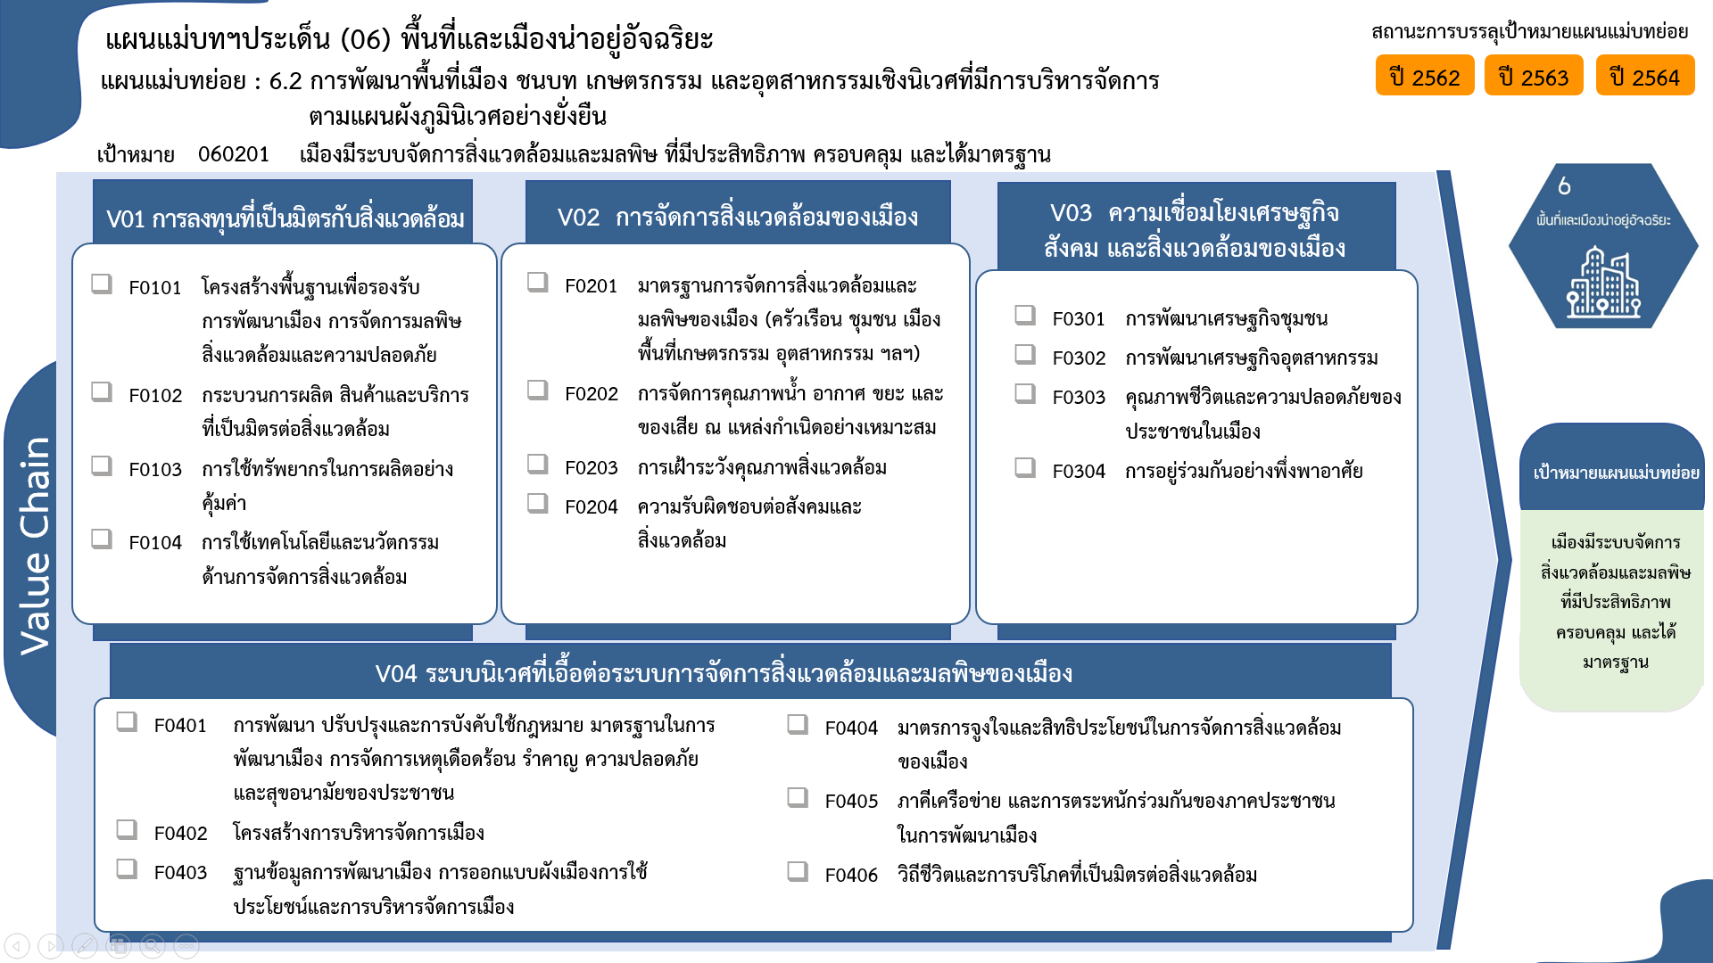
2562 | 2563 | 2564 | 2565 | 2566 | รวมจำนวนโครงการ
1 | 4 | 2 | 4 | 1 | 14
1 | 1 | 1 |  |  | 4
 | 1 |  |  |  | 1
 |  | 1 | 4 |  | 5
 | 2 |  |  | 1 | 4
9 โครงการ
5 | 12 | 5 | 6 |  | 32
4 โครงการ
17 โครงการ
0 โครงการ
2 | 7 | 2 | 3 |  | 17
3 | 3 | 2 | 2 |  | 11
1 โครงการ
11 โครงการ
0 โครงการ
 | 1 |  |  |  | 1
1 โครงการ
5 โครงการ
 | 1 | 1 | 1 |  | 3
5 โครงการ
 | 1 | 9 | 3 | 1 | 14
3 โครงการ
 | 1 | 7 |  | 1 | 9
4 โครงการ
 |  | 2 | 3 |  | 5
2 | 4 | 8 | 6 |  | 21
 | 1 | 2 | 2 |  | 5
 |  | 1 |  |  | 1
0 โครงการ
1 |  |  |  |  | 1
5 โครงการ
 |  | 1 | 4 |  | 5
1 โครงการ
5 โครงการ
รวมทั้งสิ้น 82 โครงการ
โครงการที่ไม่สอดคล้องกับองค์ประกอบและปัจจัยใดของเป้าหมายแผนแม่บทย่อย จำนวน 1 โครงการ
1 | 3 | 4 |  |  | 9
9 โครงการ
 | 1 |  |  |  | 1
1 โครงการ
 | 1 |  |  |  | 1
8 | 22 | 24 | 19 | 2 | 82

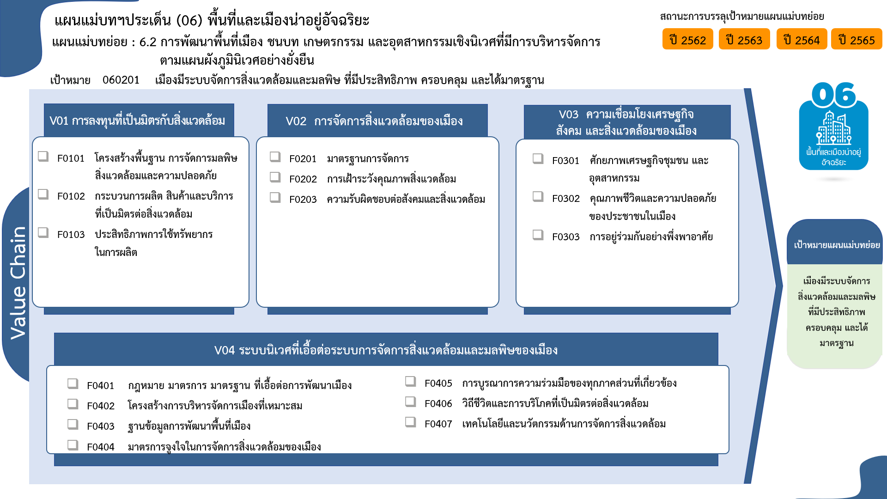
...
17 โครงการ
4 โครงการ
12 โครงการ
9 โครงการ
1 โครงการ
3 โครงการ
0 โครงการ

5 โครงการ
5 โครงการ

โครงการที่ไม่สอดคล้องกับองค์ประกอบและปัจจัยใดของเป้าหมายแผนแม่บทย่อย จำนวน 1 โครงการ
5 โครงการ
5 โครงการ
1 โครงการ
9 โครงการ
1 โครงการ
4 โครงการ
รวมทั้งสิ้น 82 โครงการ
0 โครงการ

